手順
クリック
※ログインのため
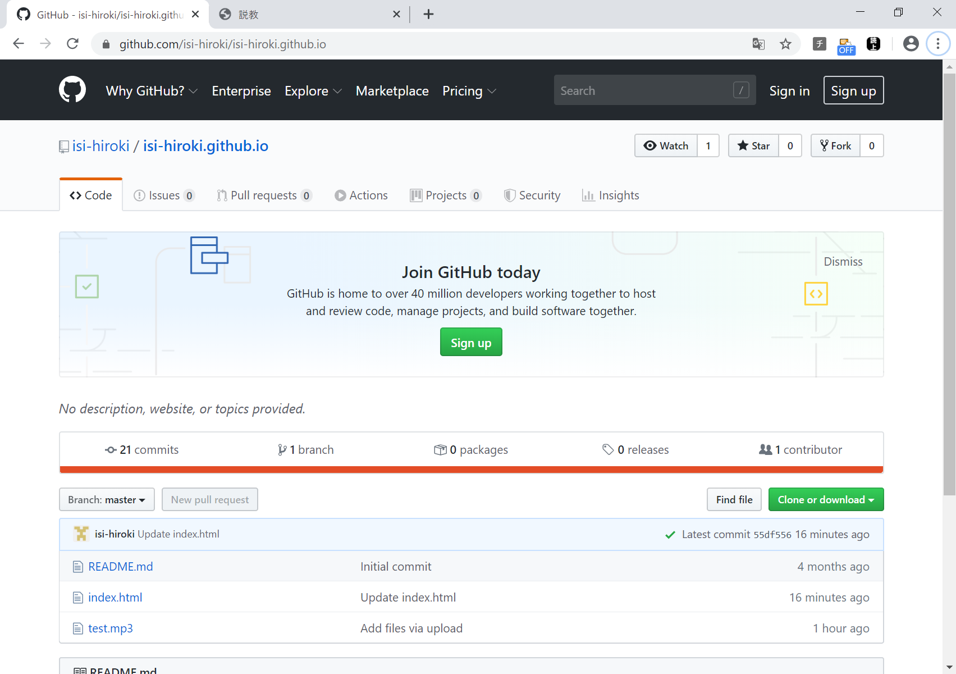

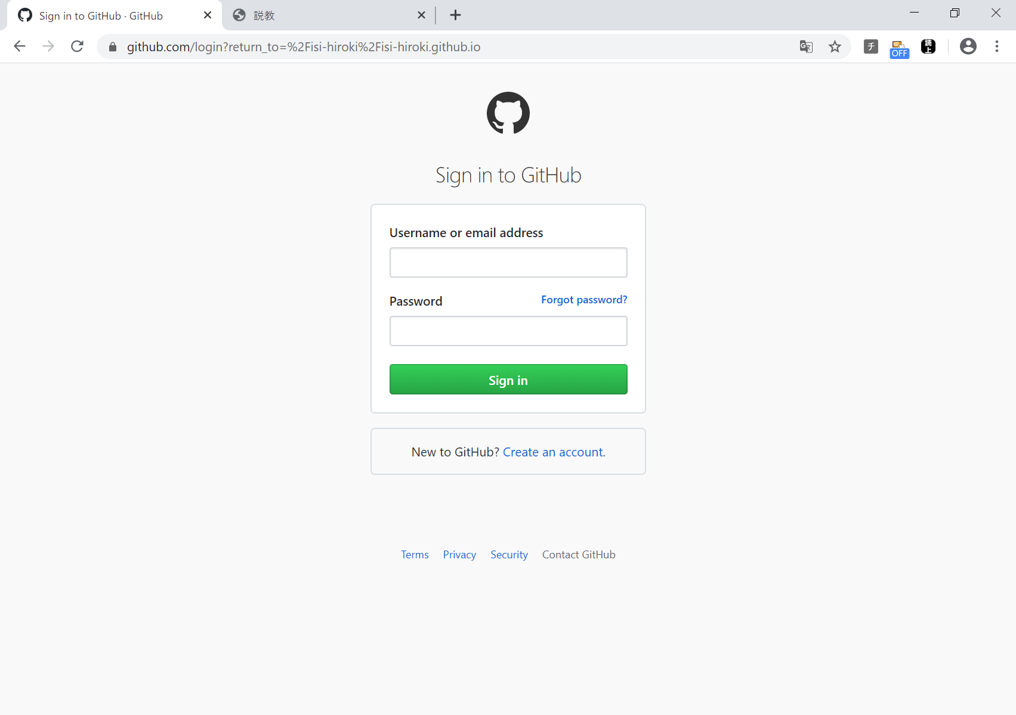

入力して
Singn inをクリック
※ログインのため

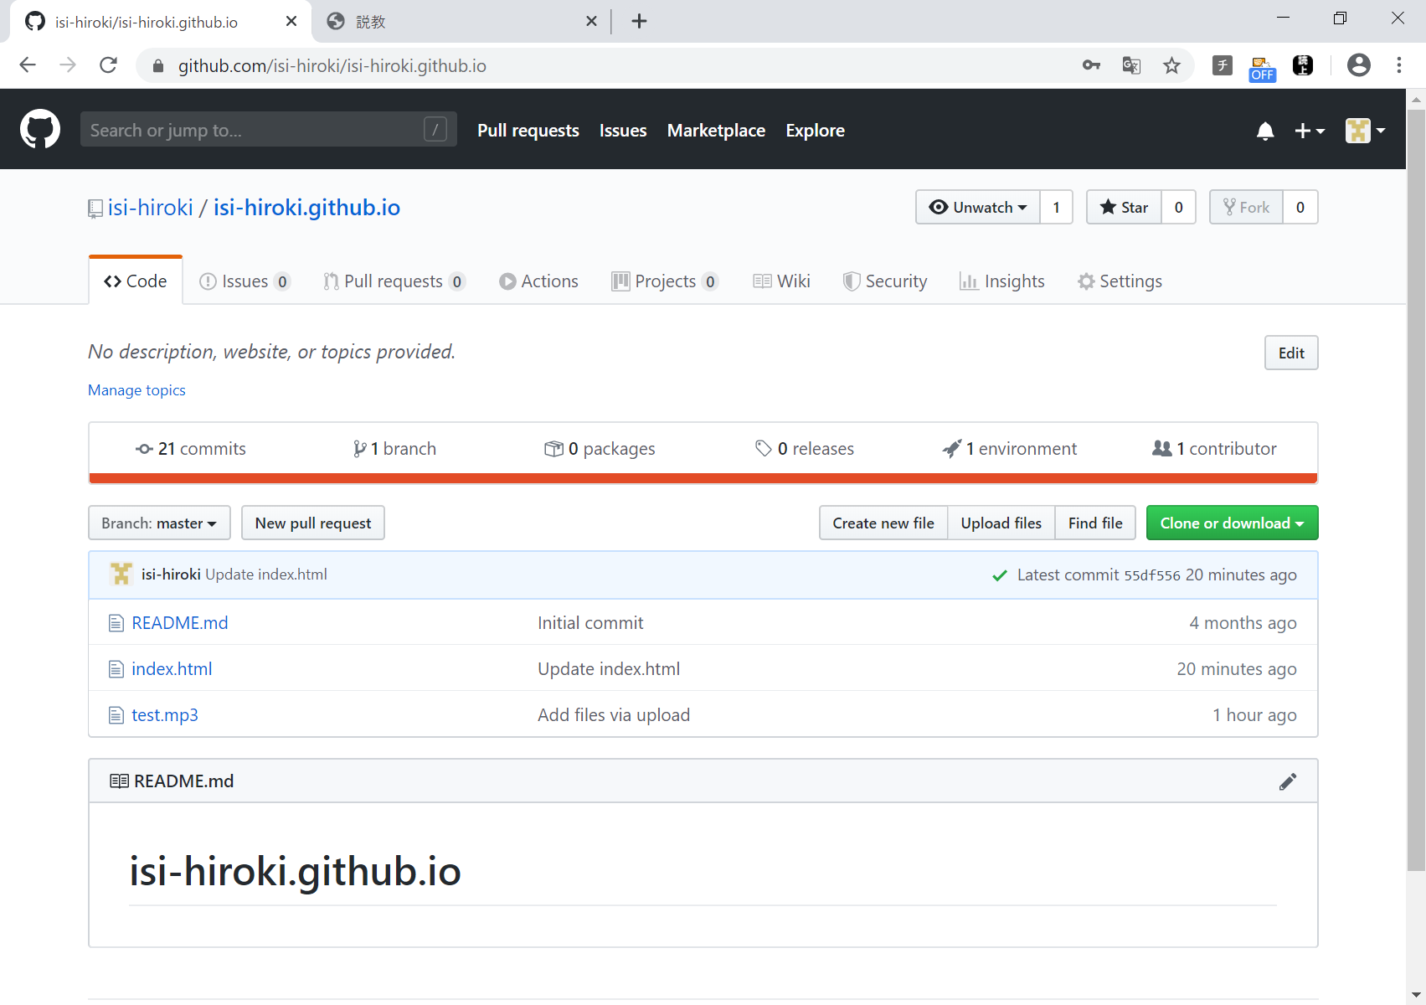
ログイン確認用
成功すると、この表示になる。

クリック
※前回の説教を削除するため

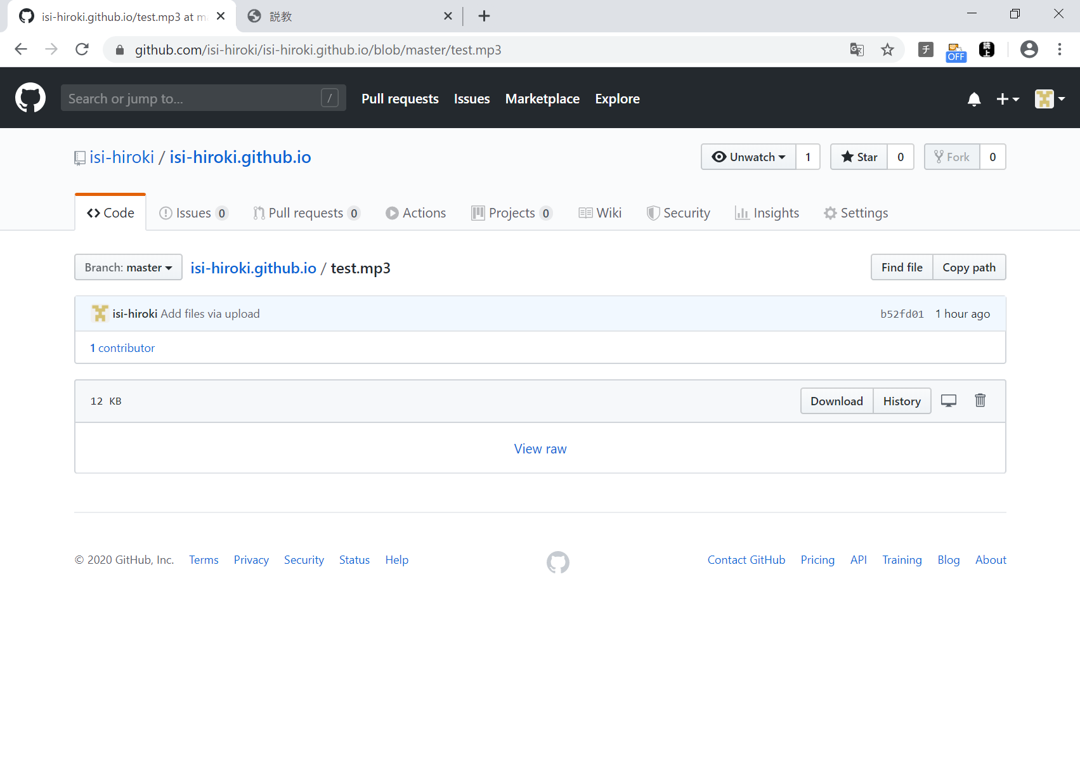

クリック
※前回の説教を削除するため

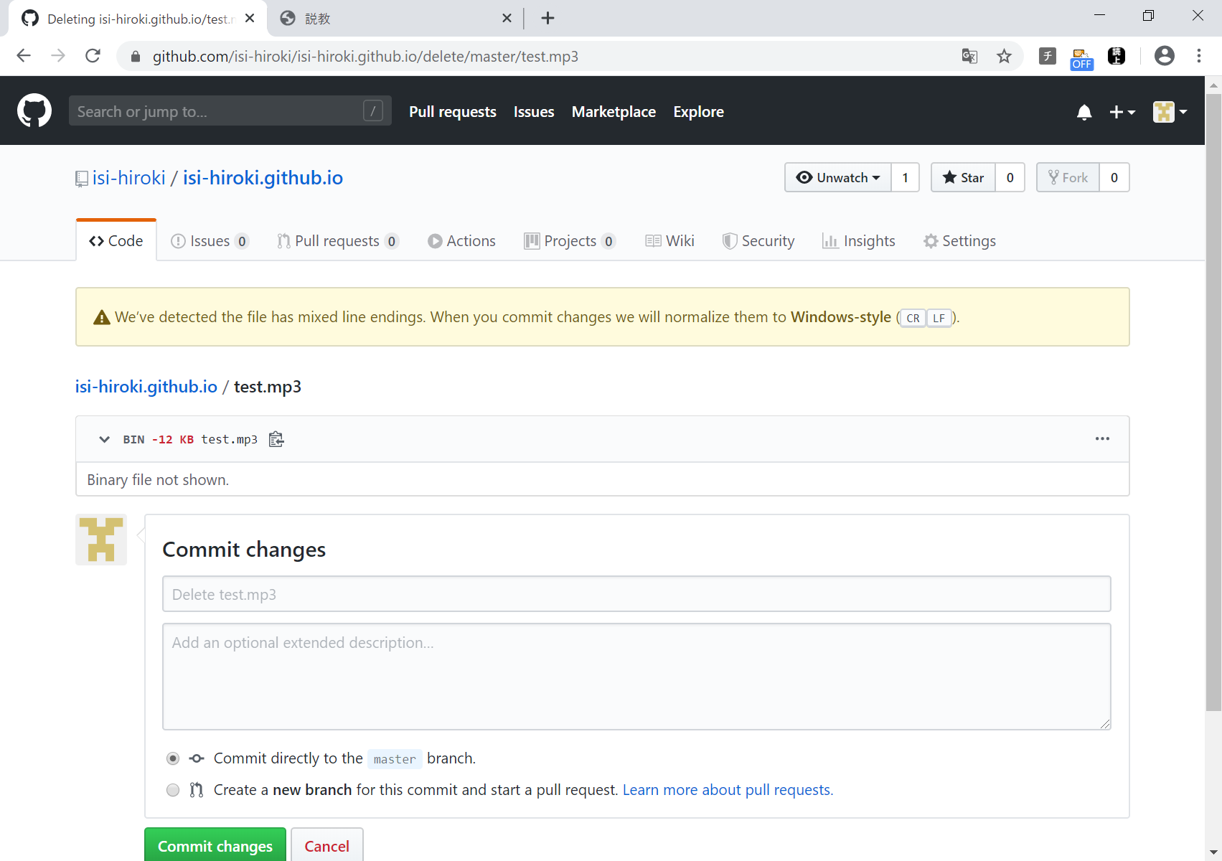

クリック（削除確定）
※前回の説教を削除するため

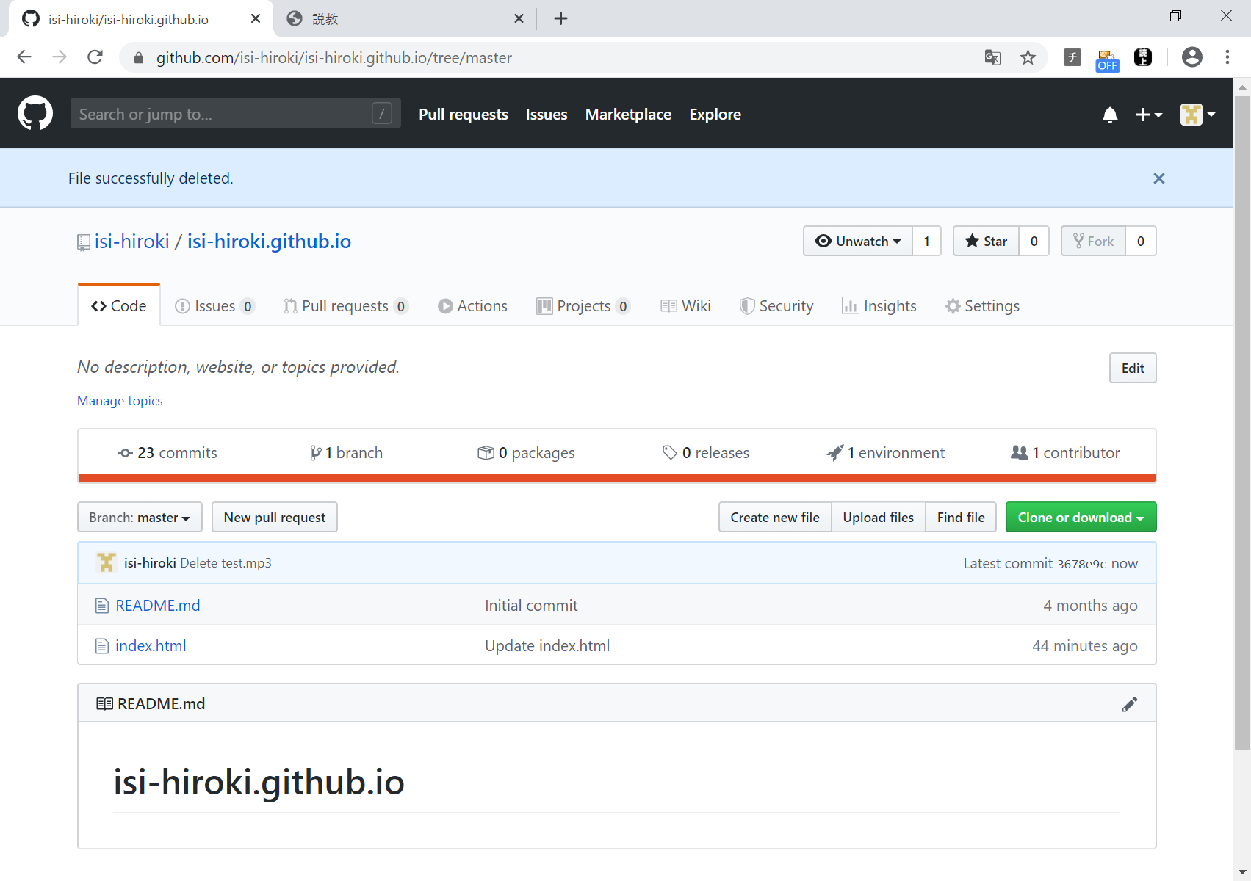

成功すると、
test.mp3がなくなる。

クリック
※今回の説教を追加するため

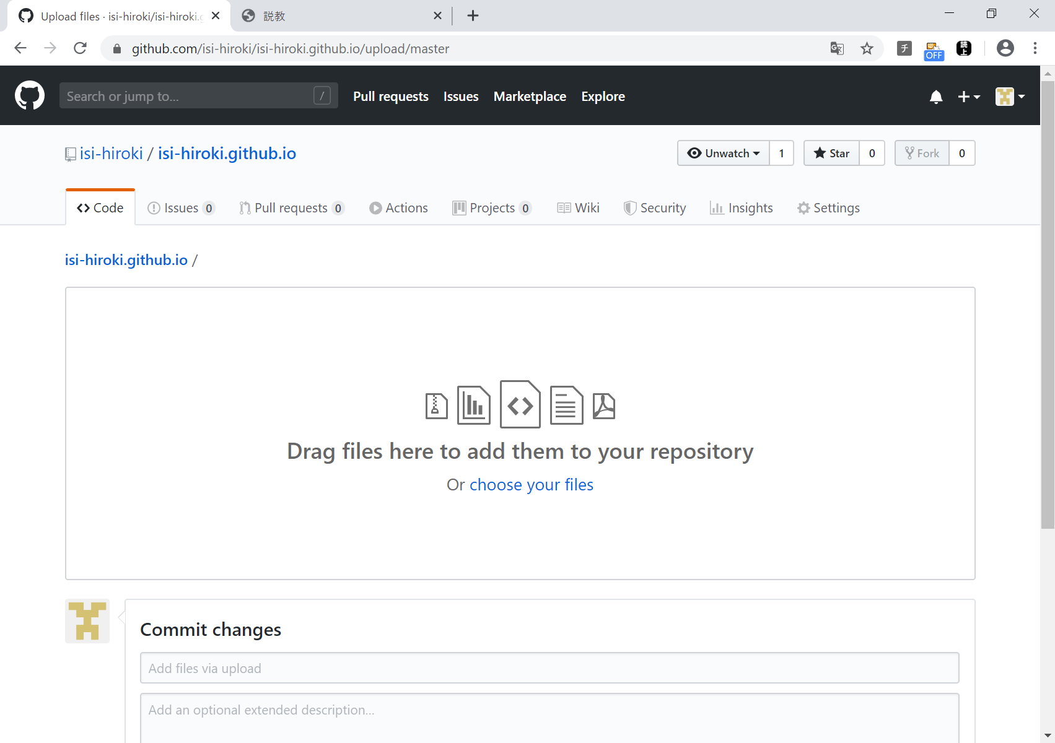

デスクトップから
test.mp3 ファイルを
ドラッグ ＆ ドロップ
※mp3をアップロードするため

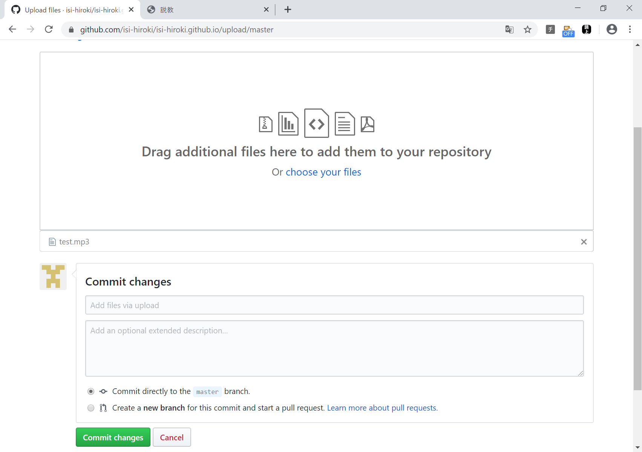

成功すると、この表示になる。

クリック
※mp3をアップロードするため

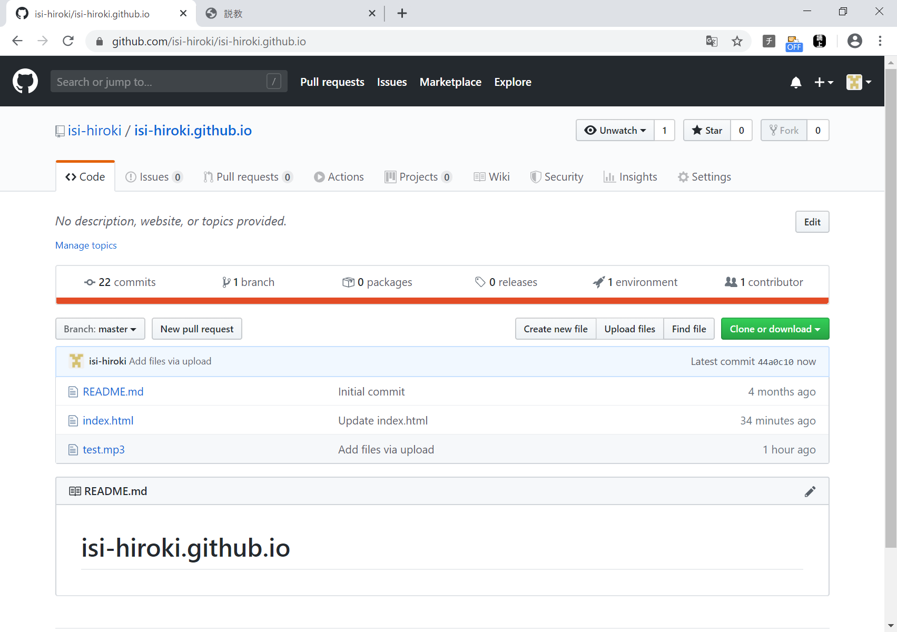

成功すると、この表示になる。

